项目进度展示图 甘特图
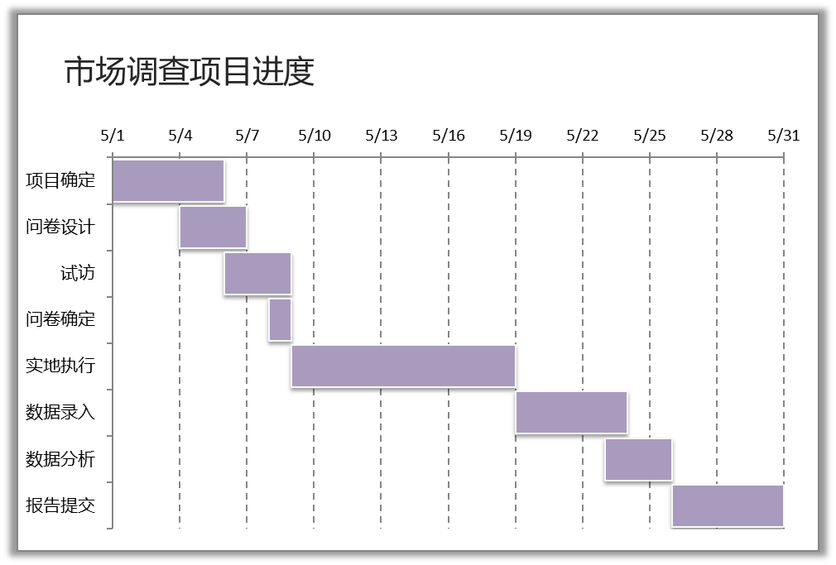
 | 计划开始日 | 天数 |  | 计划开始日 | 天数
项目确定 | 2020-05-01 | 5 | 项目确定 | 2020-05-01 | 5
问卷设计 | 2020-05-04 | 3 | 问卷设计 | 2020-05-04 | 3
试访 | 2020-05-06 | 3 | 试访 | 2020-05-06 | 3
问卷确定 | 2020-05-08 | 1 | 问卷确定 | 2020-05-08 | 1
实地执行 | 2020-05-09 | 10 | 实地执行 | 2020-05-09 | 10
数据录入 | 2020-05-19 | 5 | 数据录入 | 2020-05-19 | 5
数据分析 | 2020-05-23 | 3 | 数据分析 | 2020-05-23 | 3
报告提交 | 2020-05-26 | 5 | 报告提交 | 2020-05-26 | 5

市场调查项目进度

动态甘特图
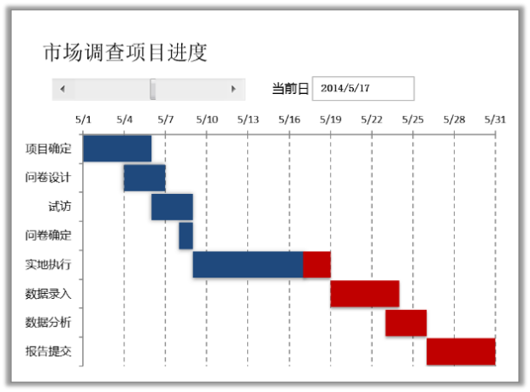
 | 计划开始日 | 天数 | 已完成 | 未完成 | 当前日期
项目确定 | 2020-05-01 | 5 | 5 | 0 | 2020-05-11 | 10
问卷设计 | 2020-05-04 | 3 | 3 | 0
试访 | 2020-05-06 | 3 | 3 | 0
问卷确定 | 2020-05-08 | 1 | 1 | 0
实地执行 | 2020-05-09 | 10 | 2 | 8
数据录入 | 2020-05-19 | 5 | 0 | 5
数据分析 | 2020-05-23 | 3 | 0 | 3
报告提交 | 2020-05-26 | 5 | 0 | 5

市场调查项目进度
当前日
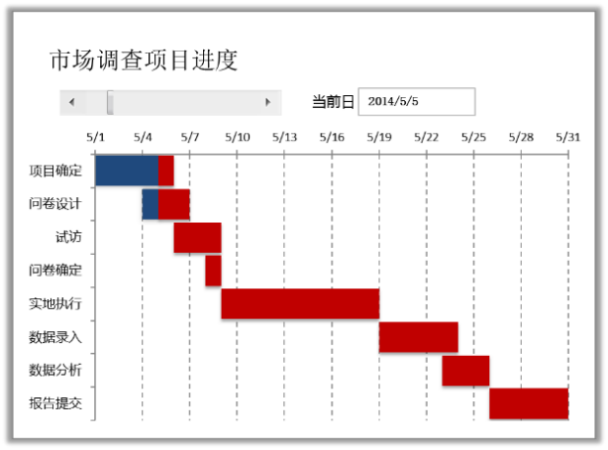
2020/5/11

利用名称制作动态图表
区域 | 1月 | 2月 | 3月 | 4月 | 5月 | 6月 | 7月 | 8月 | 9月 | 10月 | 11月 | 12月
华东 | 35 | 10 | 17 | 19 | 20 | 48 | 54 | 69 | 45 | 70 | 59 | 95
华南 | 30 | 80 | 44 | 22 | 42 | 27 | 92 | 13 | 15 | 27 | 40 | 22
华北 | 64 | 40 | 44 | 54 | 66 | 30 | 79 | 60 | 54 | 82 | 66 | 91
华中 | 88 | 30 | 44 | 29 | 13 | 72 | 81 | 49 | 36 | 72 | 46 | 29
东北 | 81 | 39 | 33 | 37 | 57 | 64 | 92 | 69 | 72 | 84 | 31 | 66

区域 | 1月 | 2月 | 3月 | 4月 | 5月 | 6月 | 7月 | 8月 | 9月 | 10月 | 11月 | 12月
华东 | 30 | 25 | 50 | 38 | 64 | 50 | 92 | 67 | 75 | 94 | 84 | 91
华南 | 23 | 77 | 78 | 81 | 54 | 39 | 18 | 68 | 24 | 35 | 11 | 10
华北 | 29 | 35 | 72 | 55 | 15 | 34 | 88 | 22 | 11 | 58 | 46 | 69
华中 | 57 | 28 | 30 | 15 | 21 | 84 | 44 | 63 | 47 | 38 | 71 | 63
东北 | 31 | 17 | 86 | 15 | 26 | 25 | 22 | 38 | 44 | 67 | 46 | 60

 |  |  | 查看 | 华东 | 数据
销售情况
 | 华东 | 华南 | 华北 | 华中 | 东北
1月 | 30 | 1 | 1 | 1 | 1
2月 | 25
3月 | 50
4月 | 38
5月 | 64
6月 | 50
7月 | 92
8月 | 67
9月 | 75
10月 | 94
11月 | 84
12月 | 91

利用数据有效性创建动态图形
排名 | 分公司 | 销售毛利率 | 销售完成率 | 扣除资金成本毛利率 | 已收款占收入比 | 未逾期占应收比 | 合计体检指标 | 排名 | 分公司 | 销售毛利率 | 销售完成率 | 扣除资金成本毛利率 | 已收款占收入比 | 未逾期占应收比 | 合计体检指标
9 | 东北 | 74.58% | 33.66% | 12.50% | 97.86% | 95.35% | 46.53% | 9 | 东北 | 0.2722 | 0.1288 | 0.6934 | 0.5286 | 0.8164 | 0.1636
5 | 华北 | 97.90% | 20.39% | 94.79% | 44.11% | 25.79% | 85.21% | 5 | 华北 | 0.7027 | 0.3344 | 0.9554 | 0.1597 | 0.1114 | 0.3567
7 | 华东 | 28.61% | 22.38% | 55.32% | 53.96% | 95.51% | 55.90% | 7 | 华东 | 0.8022 | 0.1314 | 0.2391 | 0.743 | 0.2268 | 0.9875
3 | 华南 | 38.92% | 89.72% | 20.10% | 17.33% | 80.14% | 88.84% | 3 | 华南 | 0.6237 | 0.4443 | 0.9799 | 0.8486 | 0.7491 | 0.2227
6 | 华中 | 38.87% | 61.87% | 22.45% | 67.75% | 91.43% | 98.14% | 6 | 华中 | 0.671 | 0.4235 | 0.375 | 0.7291 | 0.5945 | 0.6994
2 | 苏鲁皖 | 57.96% | 56.35% | 43.83% | 47.71% | 11.94% | 75.10% | 2 | 苏鲁皖 | 0.2233 | 0.9625 | 0.9999 | 0.5092 | 0.2776 | 0.1733
1 | 苏州 | 77.41% | 81.14% | 29.55% | 75.74% | 21.69% | 53.21% | 1 | 苏州 | 0.1664 | 0.1834 | 0.1816 | 0.794 | 0.392 | 0.7916
4 | 西北 | 58.64% | 86.17% | 33.26% | 77.90% | 45.28% | 92.96% | 4 | 西北 | 0.6932 | 0.4929 | 0.7782 | 0.6821 | 0.549 | 0.4489
8 | 西南 | 75.58% | 57.34% | 90.81% | 22.95% | 50.10% | 33.59% | 8 | 西南 | 0.8229 | 0.854 | 0.1475 | 0.6732 | 0.2917 | 0.6855

 | 分公司 | 销售毛利率 | 销售完成率 | 扣除资金成本毛利率 | 已收款占收入比 | 未逾期占应收比
请选择分公司→ | 华南 | 0.6237 | 0.4443 | 0.9799 | 0.8486 | 0.7491
请选择分公司→ | 华中 | 0.671 | 0.4235 | 0.375 | 0.7291 | 0.5945

